Feuil1
 | Entrez vos valeurs dans les cellules jaunes

 | Point A | Point B | Point C | P | μc | μd | Sens |  | δc |  |  | δd
 | (m) | (m) | (m) | (N) | 0.025 | 0.025 | 1 | 1 = montée | (rad) | ( ° ) |  | (rad) | ( ° )
X | -0.53 | -0.29 | 0 | -1000 |  |  |  | 0 = arrêt | -0.0250 | -1.43 |  | 3.1666 | 181.43
Y | 0.21 | 0.21 | 0.355 |  |  |  |  | -1 = descente

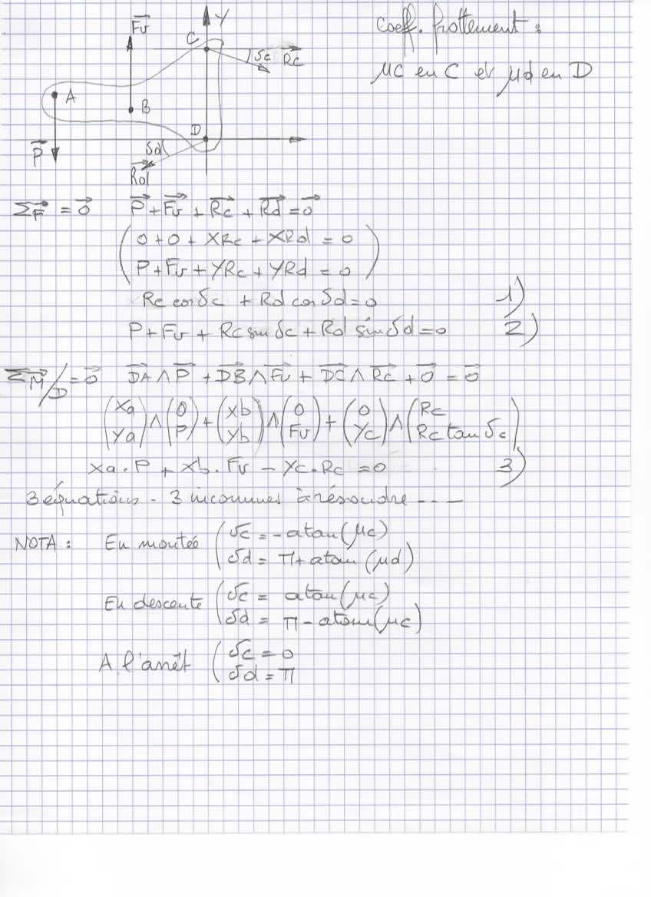
 |  |  |  |  |  |  |  |  |  | Résolution des équations
 |  |  |  |  |  |  |  |  |  | Fv | Rc | Rd | = |  | Vérif
 |  |  |  |  |  |  |  |  | 1 | 0 | 0.99969 | -0.99969 | 0 |  | 0.00000
 |  |  |  |  |  |  |  |  | 2 | 1 | -0.02499 | -0.02499 | 1000 |  | 0.00000
 |  |  |  |  |  |  |  |  | 3 | -0.29 | -0.355 | 0 | -530 |  | 0.00000

 |  |  |  |  |  |  |  |  | Résultats |  |  |  |  | Composantes
 |  |  |  |  |  |  |  |  | Fv | 1032.5 | N |  |  | XRc | 649.33 | N
 |  |  |  |  |  |  |  |  | Rc | 649.5 | N |  |  | Yrc | -16.23 | N
 |  |  |  |  |  |  |  |  | Rd | 649.5 | N
 |  |  |  |  |  |  |  |  |  |  |  |  |  | XRd | -649.33 | N
 |  |  |  |  |  |  |  |  |  |  |  |  |  | Yrd | -16.23 | N

